site
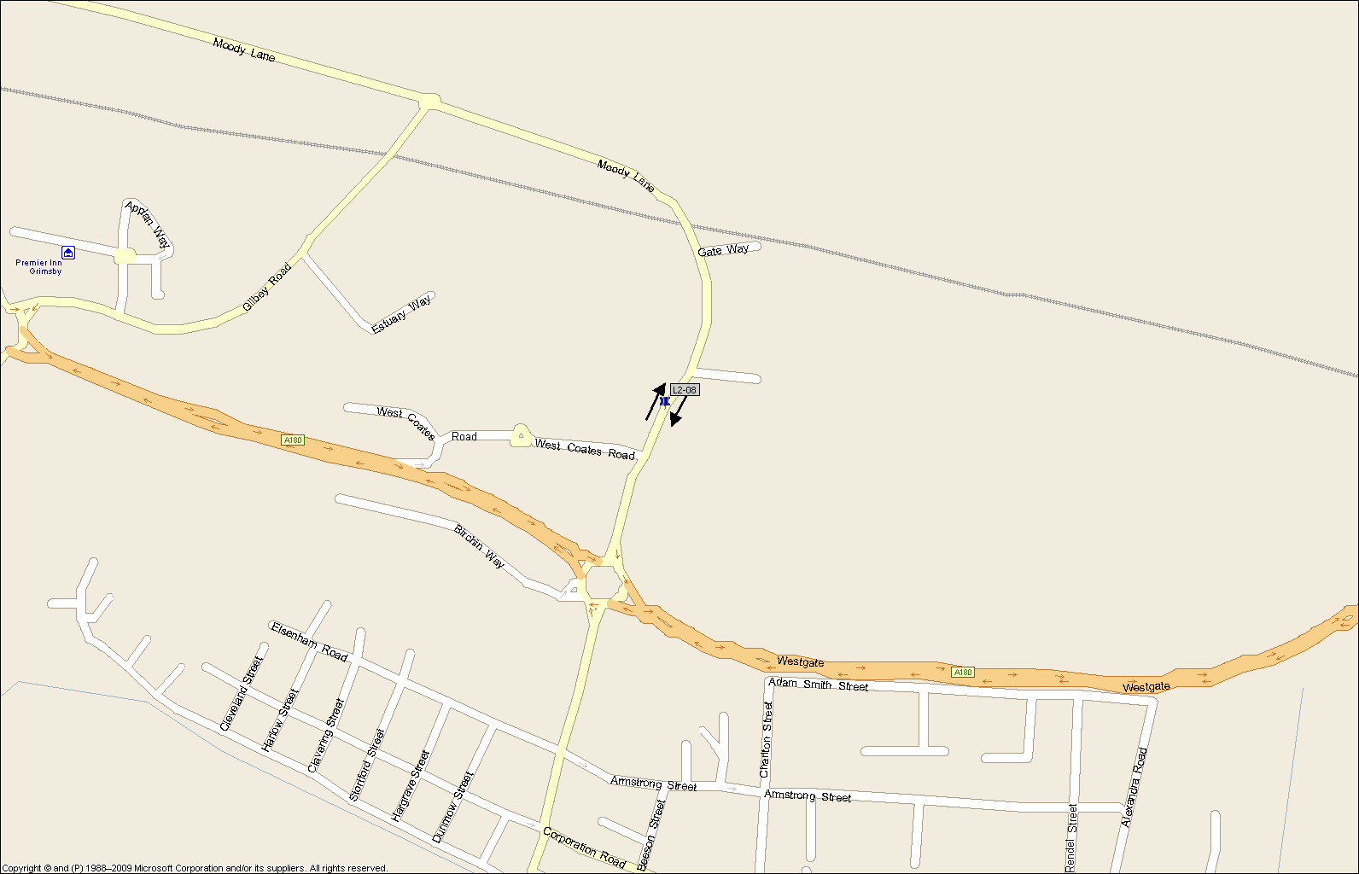

Title : | Site 08 | NDC Project No: | 4285 | Drawn By: | MT

Site / Location: | Moody's Lane. North of West Coates Road | NDC Project Name: | North East Lincolnshire ANPR Survey

